Sheet1
报价单
序号 | 夹具编号 | 夹具名称 | 零件图 | 数量 | 单元数量 | 夹具控制方式 | BASE |  |  | 价格（含税） | 合计金额（含税） | 备注
 |  |  |  |  |  |  | 长 | 宽 | 高
1 |  | 主副驾靠背1序 |  | 1 |  |  |  |  |  | 53000 | 53000
2 |  | 副驾靠背1序 |  | 1 |  |  |  |  |  | 51000 | 51000
3 |  | 弯管总成 |  | 1 |  |  |  |  |  | 36000 | 36000
4 |  | 宽车主驾底支架 |  | 1 |  |  |  |  |  | 14500 |  | 二次识别不增加
5 |  | 宽车主驾底支架N65 |  | 1 |  |  |  |  |  | 14500 |  | 二次识别不增加
6 |  | 中宽车主驾底支架 | 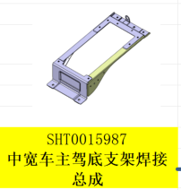 | 1 |  |  |  |  |  | 17500 |  | 二次识别不增加
7 |  |  |  | 1 |  |  |  |  |  | 23600 | 23600
8 |  |  |  | 1 |  |  |  |  |  | 29700 | 29700
9 |  |  |  | 1 |  |  |  |  |  | 15000 | 15000
10 |  |  | 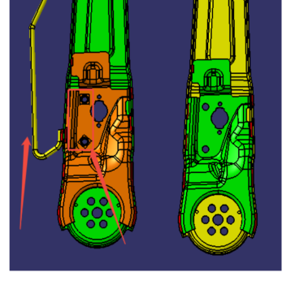 | 1 |  |  |  |  |  | 15500 | 15500
 |  |  |  | 1 |  |  |  |  |  | 15500 | 15500
 |  |  |  |  |  |  |  |  |  |  | 239300

运费
管理费
利润

合计（含13%增值税）

 | 1、报价有效期为30天
 | 2、报价包含13%的增值税
 | 3、气缸品牌：亚德客，压紧气缸用薄型气缸（非强力气缸）
 | 4、工件感应器：欧姆龙
 | 5、电控夹具；含小型PLC

